BRM409近畿200km河内長野
 | BRM1027近畿200km河内長野 ダム巡り 改Ⅱ |  |  |  |  |  |  | Ｖer.1.0.0 ST7：00
NO. | 区間距離 | 総距離 | 信号 | 形状 | 方向 | 次道路 | 交差点名 | メモ（目印、コンビニ、交差点など）
1 | 0.0 | 0.0 |  |  |  | 府道209号 |  | DEPART 三日市町駅前
2 | 1.7 | 1.7 | 🚥 | ┳ | 右折 | 国道310号 | くずの口バス停前
3 | 0.5 | 2.2 | 🚥 | ┫ | 左折 | 市道
4 | 0.3 | 2.5 | 🚥 | ┳ | 左折 | 府道209号 | 寺元
5 | 7.8 | 10.3 | 🚥 | ╋ | 左折 | 府道705号 | 川向
6 | 0.1 | 10.4 | 🚥 | ╋ | 右折 | 府道33号 | 金剛大橋東詰
7 | 1.9 | 12.3 | 🚥 | ╋ | 左折 | 府道27号 | 大ケ塚
8 | 1.8 | 14.1 | 🚥 | ╋ | 右折 | 町道 | 太子
9 | 2.1 | 16.2 | 🚥 | ┳ | 左折 | 国道166号 | 六枚橋
10 | 0.6 | 16.8 | 🚥 | Ｘ | 右前方 | 府道703号 | 春日北
11 | 3.3 | 20.1 | 🚥 | ┳ | 左折 | 国道165号 | 穴虫南
12 | 0.0 | 20.1 | 🚥 | ┳ | 右折 | 国道165号 | 穴虫 | 側道へ 大和高田バイパスへ行かない 左折車の巻込みに注意！
13 | 4.2 | 24.3 | 🚥 | ╋ | 左折 | 市道 | 下田東３丁目
14 | 2.9 | 27.2 | 🚥 | ╋ | 直進 | 県道112号 | 広陵農協前
15 | 1.7 | 28.9 |  | ┳ | 左折 | 県道112号
16 | 0.1 | 29.0 | 🚥 | Ｙ | 右前方 | 県道112号 |  | 県道112号を道なりに進む
17 | 3.7 | 32.7 | 🚥 | * | 右前方 | 県道14号 | 三笠 | 六差路 右前方の県道１４号へ
18 | 4.3 | 37.0 | 🚥 | ╋ | 左折 | 市道
19 | 1.4 | 38.4 | 🚥 | ╋ | 直進 | 県道1１５３号 | 三輪 | 左手方向に１０００年持つと言われてる三輪神社の大鳥居
20 | 0.3 | 38.7 |  | ╋ | 右折 | 県道１９９号
21 | 0.2 | 38.9 |  | ┣ | 右折 | 県道１９９号
22 | 0.1 | 39.0 |  | ┣ | 右折 | 県道１９９号
23 | 0.3 | 39.3 |  | ┫ | 左折 | 県道１９９号
24 | 1.6 | 40.9 | 🚥 | ╋ | 左折 | 市道 | 式島橋北東詰 | 高架の下を進む
25 | 0.5 | 41.4 |  | ┳ | 左折 | 国道１６５号
26 | 0.2 | 41.6 |  | 人 | 合流 | 国道１６５号 |  | 国道１６５号へ合流
27 | 3.1 | 44.7 | 🚥 | Ｙ | 左前方 | 県道３８号 | 初瀬西
28 | 1.1 | 45.8 |  | ┳ | 右折 | 県道３８号 |  | 正面、長谷寺
29 | 1.5 | 47.3 |  | ┣ | 右折 | 市道 |  | オプションルート直進
30 | 0.1 | 47.4 |  | ┳ | 右折 | 市道
31 | 0.1 | 47.5 |  | ┃ | 左側 | 市道 |  | フォトチェック１ 初瀬ダム バイクと対象物を撮影 写真撮影後直進 ダム周回路、トラップ複数あり。走行注意！
32 | 1.2 | 48.7 |  | ┳ | 右折 | 市道
33 | 2.4 | 51.1 | 🚥 | ┳ | 左折 | 国道１６５号
34 | 2.8 | 53.9 | 🚥 | ╋ | 左折 | 市道
35 | 0.3 | 54.2 |  | ╋ | 直進 | 市道
36 | 4.8 | 59.0 | 🚥 | ┳ | 左折 | 国道１６５号
37 | 1.0 | 60.0 |  | ┣ | 右折 | 市道
38 | 0.9 | 60.9 |  | ト | 右折 | 市道 |  | →室生ダム100m標識あり
39 | 0.1 | 61.0 |  | Ｕ | 前方 | 市道 |  | フォトチェック２ 室生ダム建設の碑 バイクと対象物を撮影 写真撮影後元来た道へ
40 | 0.2 | 61.2 |  | ┳ | 右折 | 市道
41 | 0.5 | 61.7 |  | ┳ | 左折 | 県道28号
42 | 0.2 | 61.9 | 🚥 | ╋ | 右折 | 国道165号 | 室生寺入口
43 | 12.1 | 74.0 | 🚥 | ╋ | 右折 | 県道691号 | 夏見
44 | 1.8 | 75.8 |  | ┃ | 左側 | 県道691号 |  | PC１ ミニストップ名張富貴ヶ丘店 レシート取得 （9：14～12：04） チェック後直進
45 | 1.6 | 77.4 |  | ┣ | 右折 | 市道
46 | 2.6 | 80.0 |  | ┳ | 右折 | 国道422号
47 | 0.2 | 80.2 |  | ┣ | 右折 | ダム管理用道路 |  | 比奈知ダムへ
48 | 0.3 | 80.5 |  | ┣ | 右折 | ダム管理用道路 |  | フォトチェック３ 比奈知ダム バイクと対象物を撮影 写真撮影後比奈知ダムを渡る
49 | 1.0 | 81.5 |  | ┣ | 直進 | 市道
50 | 3.1 | 84.6 |  | ┳ | 右折 | 国道422号
51 | 10.7 | 95.3 |  | ╋ | 右折 | 町道
52 | 0.3 | 95.6 |  | Ｙ | 左前方 | 町道
53 | 2.9 | 98.5 |  | ト | 右折 | 町道 |  | 鋭角に右折
54 | 3.5 | 102.0 |  | ┫ | 左折 | 町道
55 | 0.2 | 102.2 |  | ┳ | 右折 | 国道369号 |  | 伊勢本街道
56 | 6.2 | 108.4 |  | ┃ | 右側 | 国道369号 |  | 今、話題の１億円トイレ（桃俣鞍取トイレ）
57 | 1.5 | 109.9 | 🚥 | ╋ | 左折 | 国道369号
58 | 6.8 | 116.7 |  | ┫ | 左折 | 県道28号
59 | 1.2 | 117.9 |  | ┫ | 左折 | 県道28号
60 | 7.8 | 125.7 |  | ┃ | 左側 | 県道28号 |  | フォトチェック４ たかすみの里の看板 バイクと対象物を撮影 （たかすみ温泉の入浴券の半券でも可） チェック後直進
61 | 3.9 | 129.6 | 🚥 | ╋ | 右折 | 国道166号 |  | 伊勢街道
62 | 4.8 | 134.4 |  | Ｙ | 左前方 | 村道
63 | 0.4 | 134.8 |  | ┳ | 左折 | 県道16号
64 | 10.3 | 145.1 | 🚥 | ┣ | 直進 | 国道３７０号 | 窪垣内
65 | 3.1 | 148.2 |  | ┫ | 左折 | 市道
66 | 0.3 | 148.5 | 🚥 | ┳ | 右折 | 国道169号 | 樫尾
67 | 5.1 | 153.6 |  | ┃ | 右側 | 国道169号 |  | PC２ ローソン吉野リバーサイド店 レシート取得 （11：32～17：16） チェック後直進
68 | 1.0 | 154.6 | 🚥 | ╋ | 左折 | 市道 | 桜橋北詰 | 桜橋を渡る
69 | 0.2 | 154.8 |  | ┳ | 右折 | 県道３９号
70 | 2.0 | 156.8 | 🚥 | ╋ | 左折 | 県道３９号 | 橋屋
71 | 15.2 | 172.0 | 🚥 | ╋ | 左折 | 県道１３７号 | 小島
72 | 1.7 | 173.7 | 🚥 | ╋ | 直進 | 市道 | 野原東１丁目
73 | 1.7 | 175.4 | 🚥 | ┳ | 左折 | 国道１６８号 | 野原西６丁目
74 | 0.8 | 176.2 | 🚥 | ┣ | 右折 | 県道５５号 | 丹生原
75 | 1.5 | 177.7 |  | Ｙ | 左前方 | 県道５５号
76 | 0.2 | 177.9 |  | 人 | 合流 | 県道５５号
77 | 6.9 | 184.8 | 🚥 | ╋ | 直進 | 国道３７０号 | 橋本橋南詰
78 | 1.4 | 186.2 | 🚥 | ╋ | 右折 | 国道３７１号 | 清水
79 | 0.0 | 186.2 |  | ┃ | 左側 | 国道３７１号 |  | PC３ ファミリーマート橋本清水店 レシート取得 （12：28～19：24） チェック後直進
80 | 6.3 | 192.5 | 🚥 | ┳ | 左折 | 国道３７１号 | 慶賀野橋東詰
81 | 1.2 | 193.7 | 🚥 | ╋ | 右折 | 国道３７１号 | 柱本南 | 旧道、紀見峠へ 絶対に新キミトンネルには行かない！ 新道は自転車通行禁止！
82 | 4.8 | 198.5 |  | ┳ | 左折 | 国道３７１号
83 | 1.3 | 199.8 |  | ┣ | 直進 | 国道３７１号 |  | 本線は道なり右だが直進 絶対に石仏バイパスには行かない！ 石仏バイパスは自転車通行禁止！
84 | 3.9 | 203.7 | 🚥 | ┳ | 左折 | 国道３７１号 | 石仏南
85 | 0.5 | 204.2 | 🚥 | ┣ | 右折 | 国道３７１号 | 石仏北
86 | 1.8 | 206.0 | 🚥 | ╋ | 右側 | 国道３７１号 | 三日市南 | 【ARIVEE】ローソン河内長野三日市駅前店 レシート取得（12：53～20：30） チェック後直進
87 | 0.1 | 206.1 |  |  | 左側 |  |  | ブルベカード提出場所 フォレスト三日市 （15：00～21：00） 地下駐輪場に駐輪後、３階三日市市民ホール会議室Ａへ

フォトチェック１ 初瀬ダム
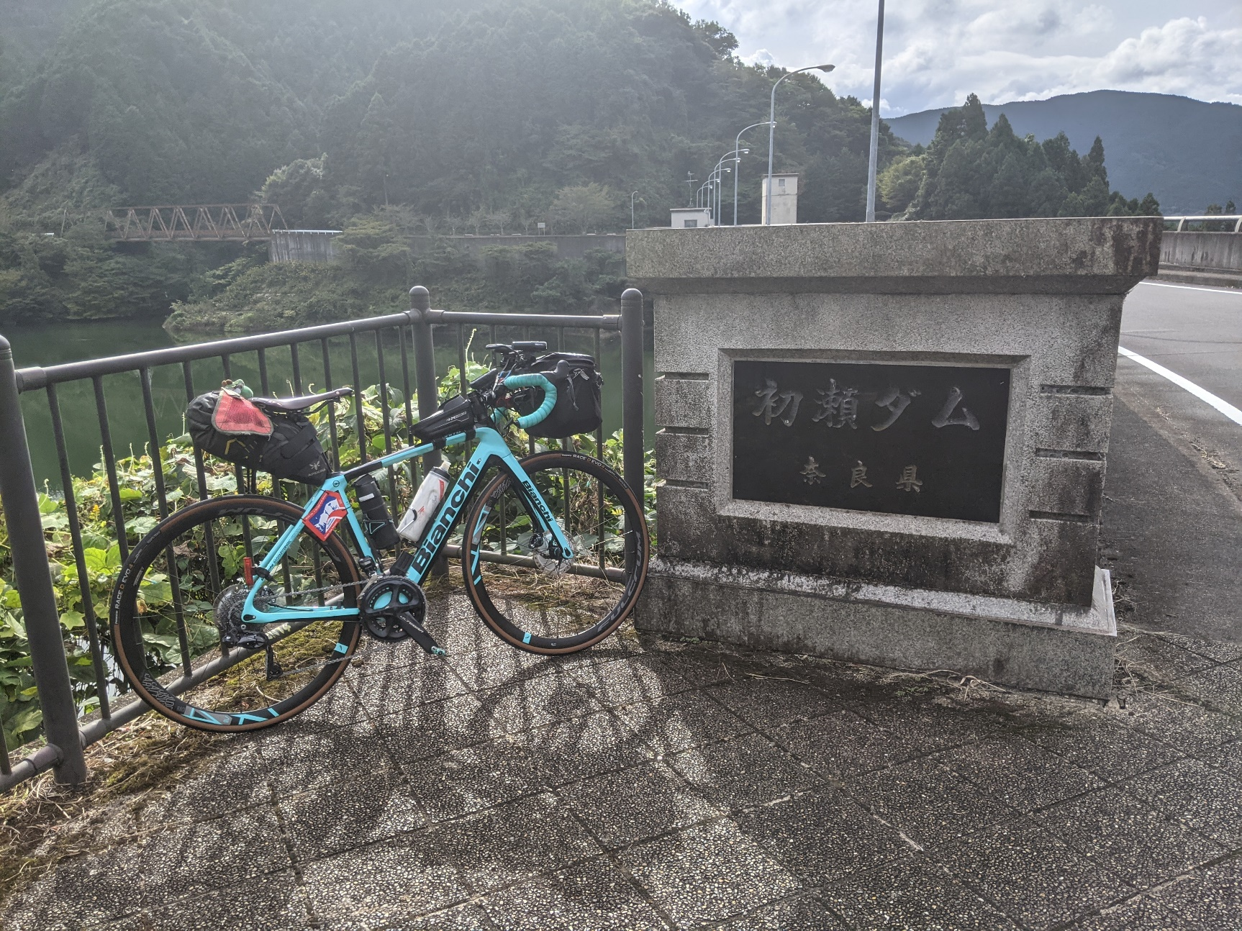

フォトチェック２ 室生ダム建設の碑とバイクを撮影
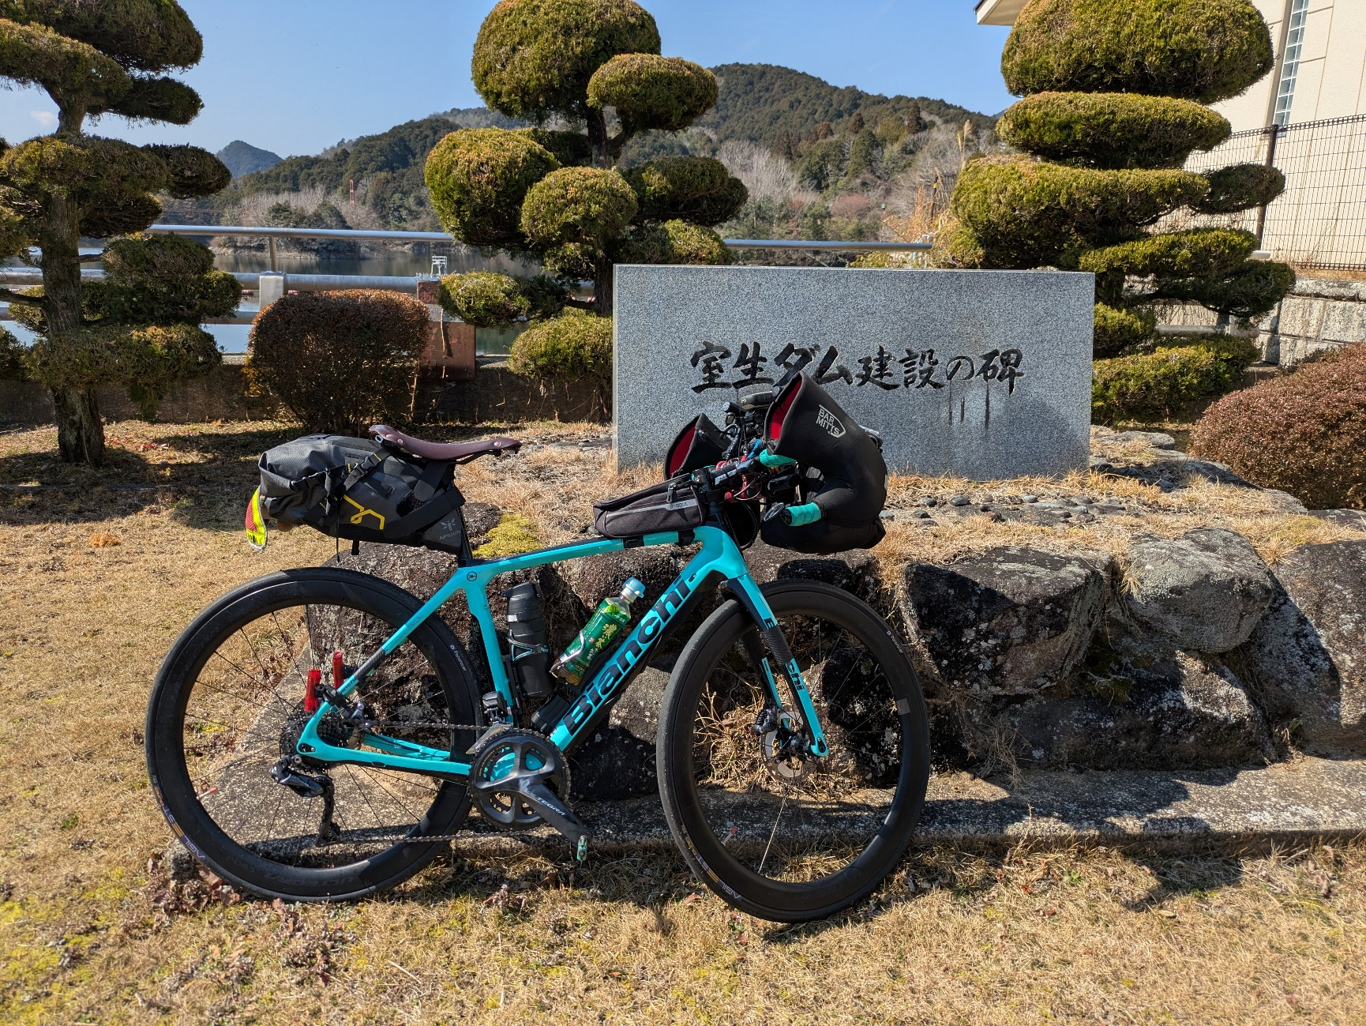

フォトチェック３ 比奈地ダムとバイクを撮影
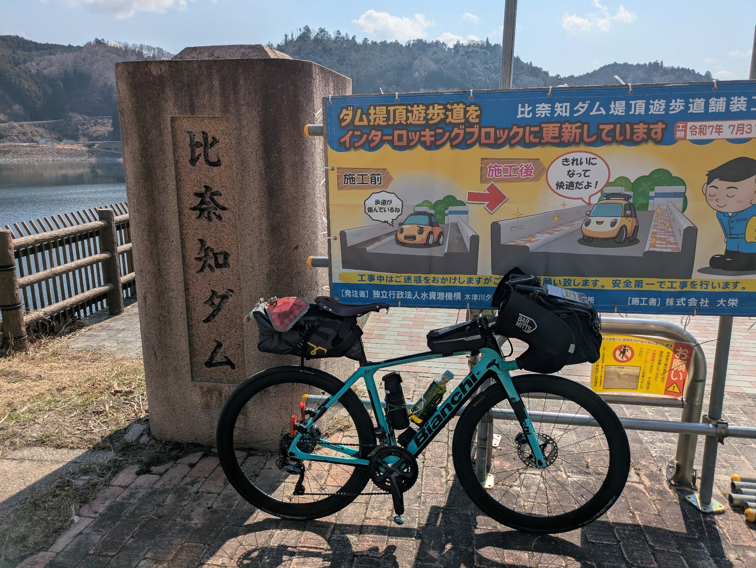

フォトチェック４ たかすみの里の看板とバイクを撮影（たかすみ温泉の入浴券の半券でも可）
